конкуренты
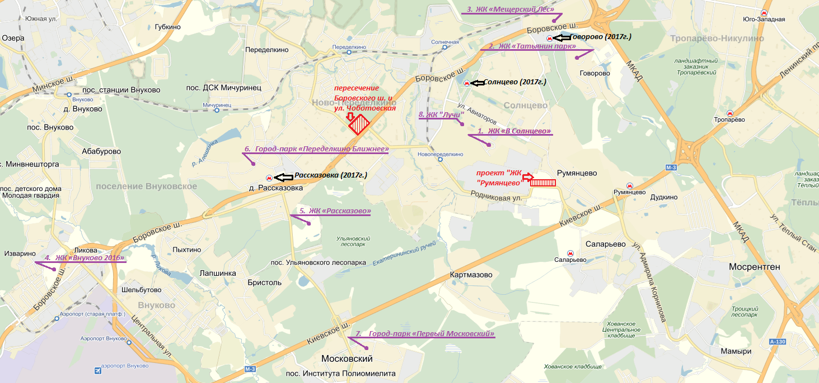
Конкурентная среда объекта ЖК "В Солнцево"
 | Объект | Адрес | Застройщик | Тип | Срок сдачи | Диапазон площ. кв-р, м2 | Кол-во кв-р в продаже | Цена за 1 м2, руб. |  |  | Ср. цена за 1 м2, руб. | Комментарий

1 | ЖК «В Солнцево» | ул. Авиаторов, д. 5, корп. 1 - 6, Производственная ул., вл. 6 | КП УГС | Панель | Сдан | 37 - 90 | ? | 105 939 - 133 626 |  |  | 119,783 | с отделкой

2 | ЖК «Татьянин парк» | Новомосковский АО, Московский р-н, д. Говорово, м. Румянцево/Говорово | МИЦ | Монолитно-кирпичный | Сдан / 2кв 2017 | 40 - 135 | 58 | 125 850 - 142 850 |  |  | 134,350 | без отделки

3 | ЖК «Мещерский Лес» | Боровское ш., вл. 2, м. Юго-Западная/Говорово | ГК ПИК | Панель | 4кв 2017 | 22 - 93 | 347 | 88 000 - 154 800 |  |  | 121,400 | с/без отделки; ЖСК

4 | ЖК «Внуково 2016» | с/п Внуковское, в р-не д. Ликова, м. Саларьево/ Рассказовка | «Самолет Девелопмент» | Монолитно-кирпичный | 4кв 2016 | 27 - 84 | 46 | 90 900 - 112 900 |  |  | 101,900 | с/без отделки

5 | ЖК «Рассказово» | с/п Внуковское, д. Рассказовка, м. Юго-Западная/Рассказовка | Sezar Group | Монолитно-кирпичный | 3кв 2017 | 38 - 99 | ? | 105 000 - 150 000 |  |  | 127,500 | без отделки

6 | Город-парк «Переделкино Ближнее» | Боровское ш., д. Рассказовка, ул. Анны Ахматовой, м. Рассказовка | Абсолют Недвижимость | Панель / Монолит | 1кв 2018 | 37 - 85 | 586 | 82 424 - 158 480 |  |  | 120,452 | с/без отделки

7 | Город-парк «Первый Московский» | г. Московский, Ленинский муницип. р-н, мкр. 5, "Северный" (1 очередь), м. Саларьево | Абсолют Недвижимость | Панель | 4кв 2017 | 31 - 105 | 362 | 94 940 - 137 902 |  |  | 116,421 | с/без отделки

8 | ЖК «Лучи» | Производственная ул., вл. 6, м. Румянцево | ЛСР-Недвижимость | Панель | 4кв 2017 | 35 - 99 | 206 | 97 000 - 121 000 |  |  | 109,000 | с/без отделки

 | ЖК «Мичурино-Запад» | ул. Бол. Очаковская, вл. 44, м. Юго-Западная/Очаково | ОАО «ПРАЧЕЧНАЯ «ОЧАКОВО» | Панель | 4кв 2016 | 35 - 77 | 291 | 145 076 - 184 633 |  |  | 164,855 | без отделки

Тип |  | Площади, м2 | Мин цена м2, руб | Макс цена м2, руб | Мин бюджет руб | Макс бюджет руб | Площади, м2 | Мин цена м2, руб | Макс цена м2, руб | Мин бюджет руб | Макс бюджет руб | Площади, м2 | Мин цена м2, руб | Макс цена м2, руб | Мин бюджет руб | Макс бюджет руб | Площади, м2 | Мин цена м2, руб | Макс цена м2, руб | Мин бюджет руб | Макс бюджет руб | Площади, м2 | Мин цена м2, руб | Макс цена м2, руб | Мин бюджет руб | Макс бюджет руб
 |  | Румянцево |  |  |  |  | Лучи (Москва, метро, котлован) |  |  |  |  | Мещерский лес (Москва, метро, котлован) |  |  |  |  | Первый Московский (Москва, котлован) |  |  |  |  | Переделкино Ближнее (Москва, метро, котлован)
Студия |  | - | - | - | - | - | - | - | - | - | - | 22 | 148,400 | 157,700 | 3,279,640 | 3,485,170 | - | - | - | - | - | - | - | - | - | -
1-комн. |  | 33,62 - 41,8 | 103,298 | 105,298 | 3,472,879 | 4,380,556 | 34,6 -39,6 | 113,050 | 120,650 | 4,075,880 | 4,777,740 | 33,4 - 47,7 | 102,500 | 135,700 | 4,146,240 | 5,258,080 | 37,8 - 55,4 | 97,470 | 113,612 | 3,967,801 | 5,396,944 | 36,5 - 38,8 | 108,182 | 132,566 | 3,948,629 | 5,103,804
2-комн. |  | 54,03 - 61,38 | 95,927 | 97,927 | 5,182,936 | 6,010,759 | 54,6 - 59,6 | 102,600 | 108,300 | 5,913,180 | 6,312,180 | 45,7 - 70,6 | 97,800 | 122,800 | 5,183,640 | 7,581,000 | 57 ,7 - 73,6 | 85,974 | 106,246 | 5,616,634 | 6,381,157 | 51,7 - 63,4 | 119,040 | 130,996 | 6,551,849 | 7,801,275
3-комн. |  | 71,46 - 77,11 | 91,031 | 93,031 | 6,505,075 | 7,173,620 | 76,1 - 85,9 | 94,050 | 101,650 | 7,735,565 | 8,731,735 | 85,1 - 95,1 | 90,200 | 102,200 | 8,136,600 | 9,270,000 | 76,2 - 77,6 | 85,974 | 95,637 | 6,551,220 | 7,425,286 | 75,2 - 84,2 | 108,142 | 114,042 | 8,432,050 | 9,412,204

Ценообразование в объектах-конкурентах
ЖК |  | Конструктив | Комментарии
Мещерский лес |  | Панель | Рост цен происходит примерно в 3 шага, каждый по 1 тыс. руб. (на 4,13,16 этажах)
Лучи |  | Панель | Рост цены происходит на 4 этаже на 4%-5% и далее стабилизируется.
Мичурино-Запад |  | Панель | Рост цен происходит на 2 этаже (на 4%) и на 5 этаже (на 2%). Далее стабилизируется.
Первый Московский |  | Панель | Постепенный рост цен на 1-2%. Нижние и верхние этажи стоят дешевле. Тенденция различного ценнобразия в зависимости от видовых характристик/планировочных/срока сдачи решений присутствует.
Переделкино Ближнее |  | Монолит | Нижние и верхние этажи стоят дешевле. Тенденция различного ценнобразия в зависимости от видовых характристик/планировочных/срока сдачи решений присутствует.
Внуково 2016 |  | Монолит | Рост цены происходит на 6-8 этажах на 7% ина 15 этаже (+1%) и далее стабилизируется.
O7 |  | Монолит | Постепенное повышение стоимости квадратного метра от этажа к этажу примерно до 20 этажа.Самыми дорогими по стоимости кв. м являются 15-20 этажи. Понижение стоимости последних этажей наблюдается от 0,2 до 5% за этаж. Тенденция различного ценнобразия в зависимости от видовых характристик и планировочных решений присутствует.
Лобачевский |  | Монолит | Рост цен начинается с 4-5 этажей и составляет в среднем 5-12%. Повышение стоимости последних этажей наблюдается от 7 до 12%. Тенденция различного ценнобразия в зависимости от видовых характристик и планировочных решений присутствует.

